画面遷移
戻る
タイトル画面

難易度選択画面
タイトルへ戻る

マップ画面
設定画面

マップイベント実行
(バトル、ショップ、
ボス戦など…)

生存時

次のマップ読み込み

ボス討伐時

難易度選択仕様

ハード
1
２
難易度選択画面
開始
３
戻る
 | 難易度一覧 | 各難易度ごとの違い
 | ノーマル | 1ターンにいくらでもパーツを変更できる
 | ハード | 1ターンに変更できるパーツが2つまでに限られる 敵のステータスが1.5倍強化
 | ナイトメア | 1ターンに変更できるパーツが2つまでに限られる 敵のステータスが2倍強化 すべてのソウルの取得量が半分になる

 | 番号 | 内容
 | 1 | ノーマル、ハード、ナイトメアの順番で変更
 | 2 | 一番最初の肉体(人間の体)が打ちひしがれる様子。難易度が上がるごとに悲壮感が増す
 | 3 | マップ画面へ

設定画面仕様
戻る
SE
BGM
音量設定
画面設定
画面の明るさ
画面の揺れ
2
1
言語
English
日本語
中文
3
戻る
 | 番号 | 内容
 | 1 | 元の画面(タイトル画面、マップ画面、バトル画面)へ戻る
 | 2 | スライダーで音量や画面の明るさを調整できるようにする
 | 3 | 言語は3種類の中から選び選択する

 | 設定一覧 | 要素
 | 音量設定 | BGM音量
 |  | SE音量
 | 言語設定
 | 画面設定 | 画面の明るさ
 |  | 画面の揺れ
 | ゲーム終了 | タイトル画面へ戻る
 |  | ゲーム終了

タイトル画面
初めから(続きから)
ゲーム終了
設定
タイトル画面
戻る
 | 番号 | 内容
 | 1 | 難易度選択画面へ
 | 2 | 設定画面へ
 | 3 | ゲームを終了するためのボタン

1

2

3

マップ仕様
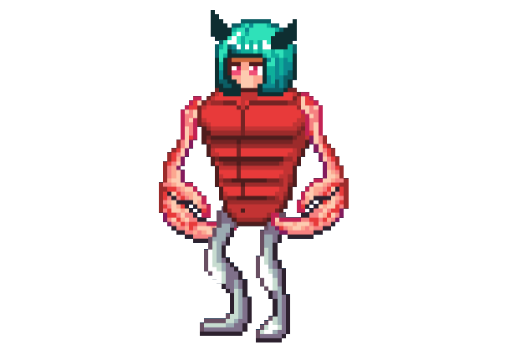
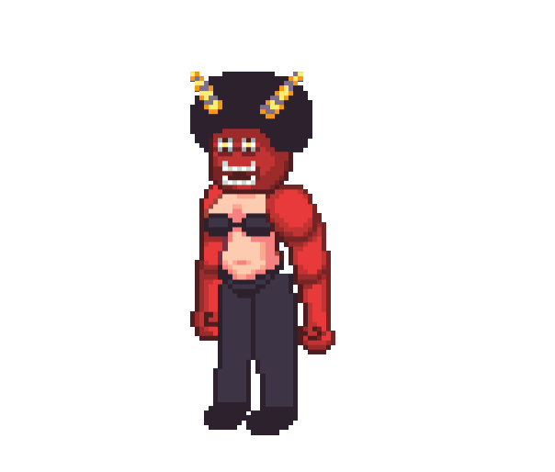
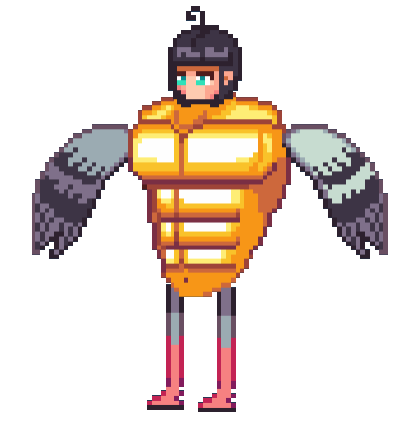
設定
パーツ 一覧
アイテム 一覧
40/50
1263
阿鼻地獄
1
2
4
3
5
6
7
8
9
戻る
 | 番号 | 内容
 | 1 | マップ名を表示
 | 2 | 設定画面へ
 | 3 | 現在体力を表示
 | 4 | 現在ソウル数を表示
 | 5 | アイテムの一覧を表示するためのアイコン
 | 6 | パーツの一覧を表示するためのアイコン
 | 7 | 自分の現在位置
 | 8 | 次へ進むマスを表示、クリックするとイベント発生
 | 9 | マップの進行度を表示。ボスは右端のアイコン

 | 調整できるパラメータ
 | 分岐の数
 | ボス戦までのマスの数

 | 概要
 | Slay the Spire調の探索システム 違いは毎回3つの分岐を経ながら先へ進むことで、自由度が高め 7マス目でボス戦が始まり、ボスを倒すと次のマップへ進む ボスを倒すことで、分岐の数を1つ増やすアイテムを選んで取得できる

休憩所仕様
1

戻る
 | 概要
 | 見た目は野ざらしでボロボロのベッド 体力を半分回復 回復系のアイテム取得

 | 番号 | 内容
 | 1 | ボロボロのベッドの画像
 | 2 | 体力を半分回復
 | 3 | マップ画面へ戻る
2
最大体力の50%回復

3
出る

アイテム・パーツショップ仕様
1
40/50
1263
設定
100
購入
いらっしゃいませ
100
購入
100
購入
250
購入
400
購入
100
購入
100
購入
300
購入
店から出る
2
3
あなたが欲しい
4
戻る
 | 番号 | 内容
 | 1 | 売り物の画像、値段、購入ボタンを用意する。また、カーソルを合わせると詳細を表示する
 | 2 | マップに合わせたキャラクターを表示する。カーソルを合わせるとキャラの詳細を表示する
 | 3 | マップイベント終了。マップ画面に戻る
 | 4 | 店主とバトルする。カーソルを合わせると"店主とバトルする"と表示される

 | 概要
 | パーツ、アイテムの買値をもとにソウルを消費して購入することができる 売る数は8つ(外部から変更可能)で、レアなものは売ってくれない 売る数を増やしてくれるアイテムをボス討伐後選んで取得できる

パーツ合成所仕様
1
あと2回
合成
2
3
4
6
マップへ戻る
5
7
戻る
 | 概要
 | 素材パーツと合成先パーツを用意する(同じ部位パーツでないといけない(足なら足で統一)) 素材を消費して合成先に合成元のスキルを追加することができる 合成後はパーツにエフェクトが付き、二度とそのパーツで合成することができない 2つまでパーツを合成することができ、特にソウルを消費するなどはない

 | 番号 | 内容
 | 1 | 素材パーツ
 | 2 | 合成先のパーツ
 | 3 | 合成できる回数
 | 4 | 合成を開始するボタン
 | 5 | マップ画面へ戻る
 | 6 | パーツ一覧。素材と合成先にドラッグアンドドロップで移動することができる
 | 7 | 素材のパーツをすり潰し、合成先のパーツに血が滴るアニメーション

バトル仕様
1
40/50
1263
設定
頭の効果
体の効果
腕の効果
足の効果
頭の効果
体の効果
腕の効果
足の効果
2
実行
3
4
パーツ 一覧
アイテム 一覧
5
6
7
体をもぎ取る
戻る
 |  |  | 概要
 |  |  | エンカウントイベントのマスを踏むと戦闘が始まる 戦闘はターン制で、自分の後に敵が行動する 頭→体→腕→足の順番にスキルが発動し、そのスキルをもとに行動する 例： 頭：攻撃時、相手に毒を付与する 体：攻撃力を2倍にする 腕：半分の攻撃力(小数点切り捨て)で2回攻撃 足：このターン与えたダメージの半分だけ回復する このような感じで、パーツごとの行動があり、組み合わせて戦略を練る バトルキャラと同じく、多種多様なスキルの発動条件に対応するために、細かな変化もイベントで通達できるようにする ターン終了時、ターン開始時、ゲーム開始時、ゲーム終了時など
 | 番号 | 内容
 | 1 | それぞれのパーツの効果
 | 2 | パーツや効果によって増加した攻撃力と防御力
 | 3 | 頭→体→腕→足の順でパーツの効果を実行
 | 4 | 必殺ゲージ。満タンまで貯まると必殺技を発動する
 | 5 | アイテム一覧。自分のターンに利用することができる
 | 6 | パーツ一覧。自分のターンに付け替えることができる

